Лист1
 |  | Магазин «Бисер, Бусинка, Страз» чешский бисер оптом, с доставкой по России http://biser-businka-strass-18.com http://okeanbusin.ru |  |  | опт: +7 499 157-6590
 |  |  |  |  | опт: +7 499 157-3151 |  | сумма заказа:
 |  |  |  |  | optotdel18@yandex.ru |  | 0.00р.
Бланк-заказа: |  | Пяльцы-рамки, станки деревянные для вышивки и бисероплетения, спиннер
ФИО, организация, адрес:
Контактный телефон:

Изображение | Артикул | Размеры рамки | Упаковка | Цена, руб/шт. | Наличие | количество заказа
Пяльцы-рамки
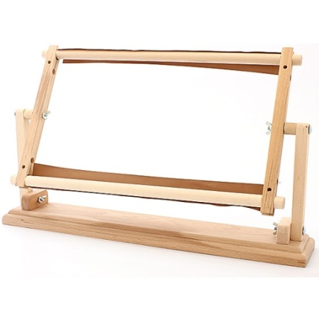 | Пяльцы гобеленовые настольные | 300х300 мм | 1 шт | 650.00р.
 |  | 300х450 мм | 1 шт | 750.00р.
Станки деревянные для вышивки и бисероплетения
 |  |  |  |  |  |  | оптовые цены:
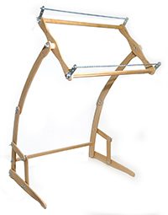 | Станок № 1 большой напольный для вышивки и бисероплетения | рамка 52,5х34,5 см | 1 шт | 1,700.00р. |  |  | от 3000 руб. - 1496 руб. от 5000 руб. - 1309 руб.
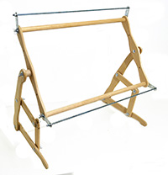 | Станок № 2 средний диванный для вышивки и бисероплетения | рамка 52,5х34,5 см | 1 шт | 1,200.00р. |  |  | от 2000 руб. - 1080 руб. от 3600 руб. - 1008 руб.
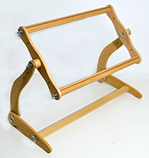 | Станок № 3 малый настольный для вышивки | рамка 57,5х24 см | 1 шт | 950.00р. |  |  | от 1900 руб. - 836,00 руб. от 3600 руб. - 807,50 руб.
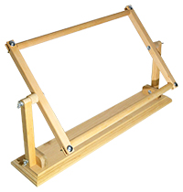 | Станок № 5 малый настольный для вышивки | рамка 45х31 см | 1 шт | 950.00р. |  |  | от 1900 руб. - 836,00 руб. от 3600 руб. - 807,50 руб.
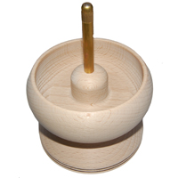 | Спиннер | Ø внешный: 103 мм, Ø внутренний: 85 мм, высота (без оси): 75 мм | 1 шт | 670.00р. | нет |  | от 20 шт - 500 руб.

Сумма заказа: |  |  |  |  |  | 0.00р.

